クラス図_商品購入機能系
クラス図 | システムID |  | 改訂日 | No. | 1
 | システム名称 | 電子商取引システム | 改訂者

クラス図

商品購入機能系 (ショッピング機能)
com.bh.ecsite.service
内のほぼすべてのクラスは
com.bh.ecsite.database
パッケージの ConnectionManager クラスを利用する

クラス図_ログイン機能系
クラス図 | システムID |  | 改訂日 | No. | 2
 | システム名称 | 電子商取引システム | 改訂者

クラス図

ログイン機能系 (ショッピング機能)
com.bh.ecsite.service
内のほぼすべてのクラスは
com.bh.ecsite.database
パッケージの ConnectionManager クラスを利用する

クラス図_会員情報管理系
クラス図 | システムID |  | 改訂日 | No. | 3
 | システム名称 | 電子商取引システム | 改訂者

クラス図

会員情報管理系 (ショッピング機能)
com.bh.ecsite.service
内のほぼすべてのクラスは
com.bh.ecsite.database
パッケージの ConnectionManager クラスを利用する

クラス図_管理基本機能系
クラス図 | システムID |  | 改訂日 | No. | 4
 | システム名称 | 電子商取引システム | 改訂者

クラス図

管理基本機能系 (管理機能)
com.bh.ecsite.service
内のほぼすべてのクラスは
com.bh.ecsite.database
パッケージの ConnectionManager クラスを利用する

クラス図_商品管理機能系
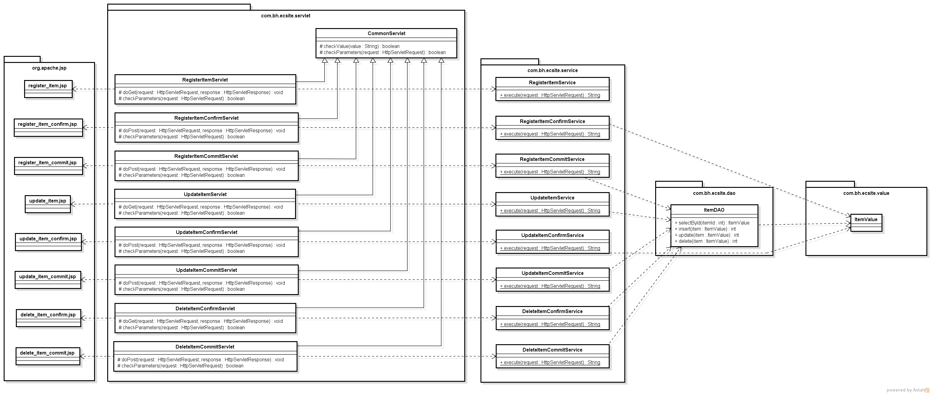
クラス図 | システムID |  | 改訂日 | No. | 5
 | システム名称 | 電子商取引システム | 改訂者

クラス図

商品管理機能系 (管理機能)
com.bh.ecsite.service
内のほぼすべてのクラスは
com.bh.ecsite.database
パッケージの ConnectionManager クラスを利用する

クラス図_注文管理機能系
クラス図 | システムID |  | 改訂日 | No. | 6
 | システム名称 | 電子商取引システム | 改訂者

クラス図

注文管理機能系 (管理機能)
com.bh.ecsite.service
内のほぼすべてのクラスは
com.bh.ecsite.database
パッケージの ConnectionManager クラスを利用する

クラス図_会員管理機能系
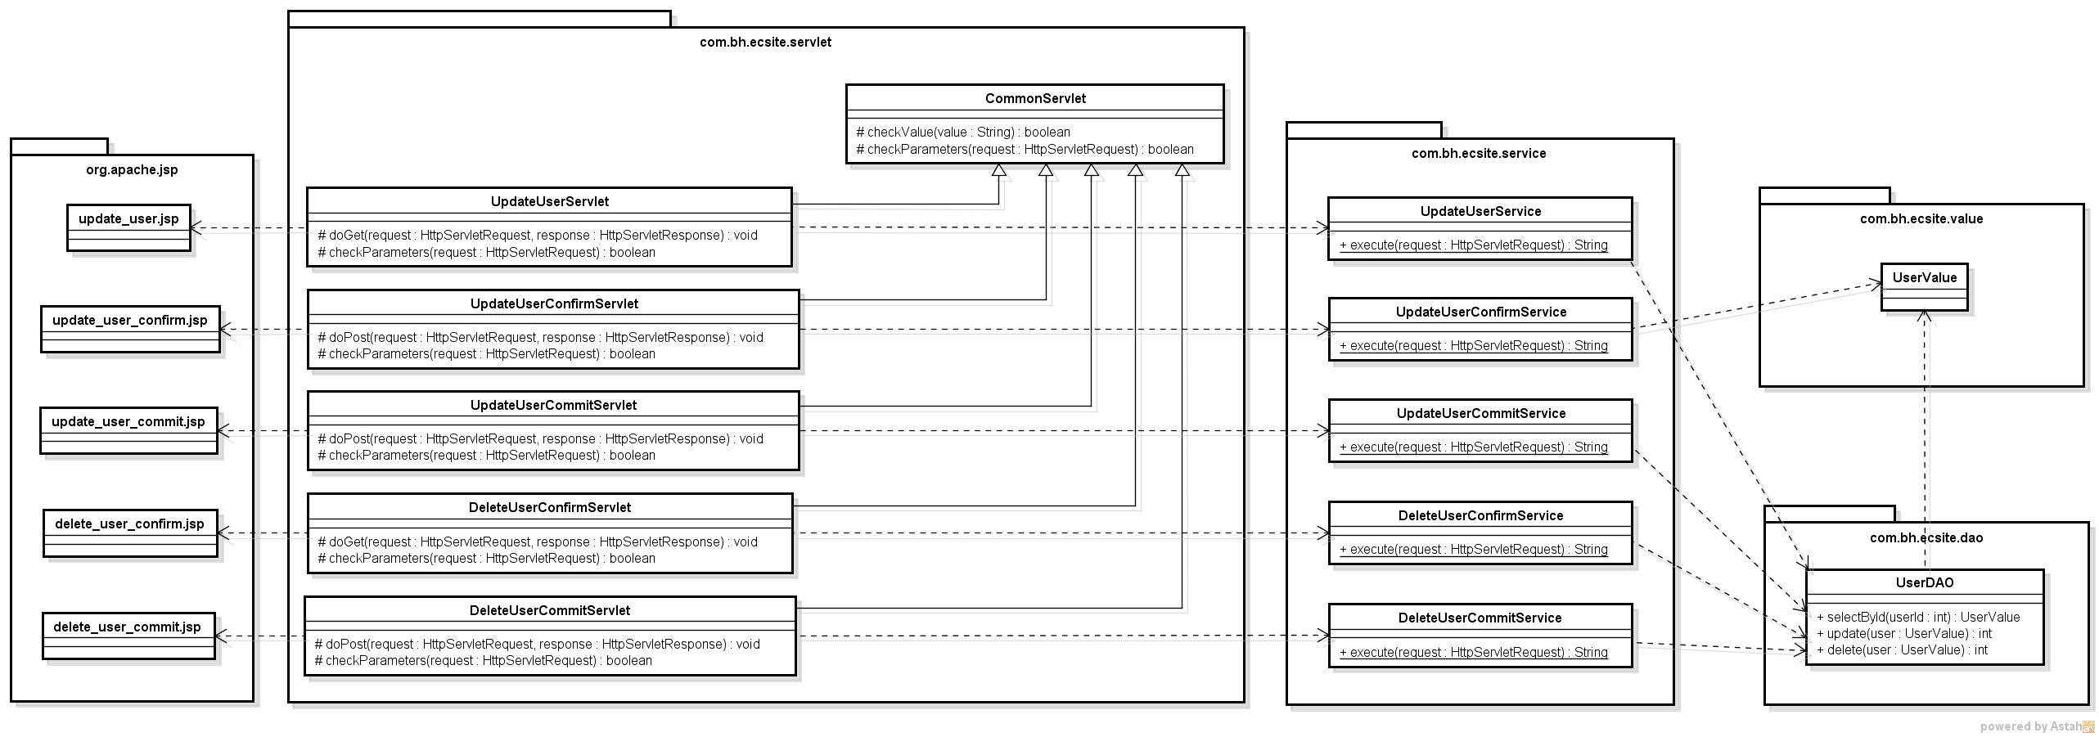
クラス図 | システムID |  | 改訂日 | No. | 7
 | システム名称 | 電子商取引システム | 改訂者

クラス図

com.bh.ecsite.service
内のほぼすべてのクラスは
com.bh.ecsite.database
パッケージの ConnectionManager クラスを利用する
会員管理機能系 (管理機能)

